Dados
Fonte: Informações enviadas pelo empreendimento através do Ofício IEMA N° 100/2017.
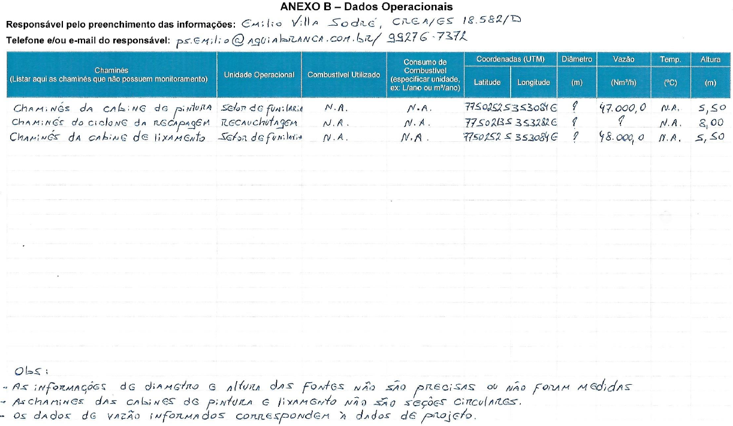
Dados | Vazão [m³/h] | Altura [m]
Chaminé da Cabine de Pintura | 47,000 | 5.5
Chaminé do Ciclone da Recapagem | 47,500 | 8
Chaminé da Cabine de Lixamento | 48,000 | 5.5

Emissão Chaminés
Funcionamento (horas): | 24
Concentração - Filtro de Mangas [mg/m³] | 50

Fonte: Informações enviadas pelo empreendimento através do Ofício IEMA N° 100/2017.
Fonte Emissora | Equipamento de Controle | Latitude [º] | Longitude [º] | Diâmetro [m] | Vazão [m³/h] | Temperatura [ºC] | Altura [m] | Fração Material Particulado |  | Taxa de Emissão [kg/h]
 |  |  |  |  |  |  |  | PM10 | PM2,5 | PM | PM10 | PM2,5
Chaminé do Ciclone da Recapagem | Ciclone | -20.340497 | -40.405527 | Não informado pelo empreendimento. | 47,500 | Não informado pelo empreendimento. | 8.0 | 0.85 | 0.30 | 2.3750 | 2.0188 | 0.7125
Chaminé da Cabine de Lixamento | Filtro | -20.340129 | -40.407420 |  | 48,000 |  | 5.5 | 0.85 | 0.30 | 2.4000 | 2.0400 | 0.7200
TOTAL |  |  |  |  |  |  |  |  |  | 4.78 | 4.06 | 1.43
Nota:
Foi adotada uma concentração de referência (linha 2) para estimativa de material particulado nas fontes inventariadas devido à ausência de informação sobre o quantitativo de materiais utilizados no empreendimento.
O empreendimento não informou o quantitativo de tintas utilizadas para pintura. Desta forma, não foi possível fazer a estimativa de compostos orgânicos voláteis para atividade na cabine de pintura.

$$TE= \frac{Q . C}{{10}^{6}}$$
Equação Geral:

 | Onde: TE - taxa de emissão (kg/h) Q - vazão (Nm³/h) C - concentração (mg/Nm³) 106 - conversão de mg para kg

